Описание продукта
Содержание
 |  | Минимальная цена | Максимальная цена
 | Товар | Automatic Milk Frother – автоматический взбиватель молока (универсальный для всех кофеварок)
 | Закупочная цена | 398.20р. | 1,013.60р.
 | ~ Цена продажи | 1,600.00р. | 1,600.00р.
 | Минимальный заказ в месяц | 200.00 | 200.00
 | Мин сумма заказа | 79,640.00р. | 202,720.00р.
 | Грязная прибыль | 240,360.00р. | 117,280.00р.
 | Сайт закупки | http://www.alibaba.com/
 | Страна закупки | Китай
 | Ссылка на товар | http://www.alibaba.com/product-detail/Home-Used-BEST-Sale-New-Capsule_1998641186.html
 | Характеристики товара | Взбиватель молока в холодном виде и с подогревом, безпроводной, можно сделать свой бренд
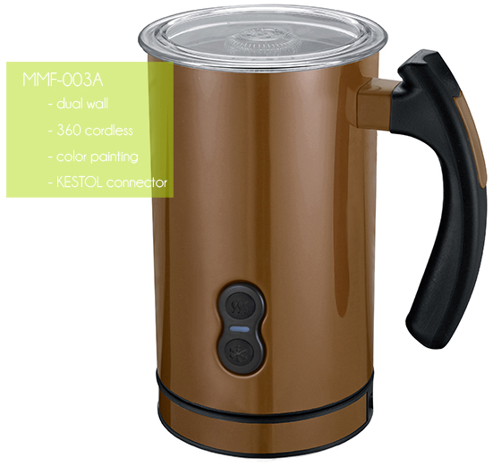

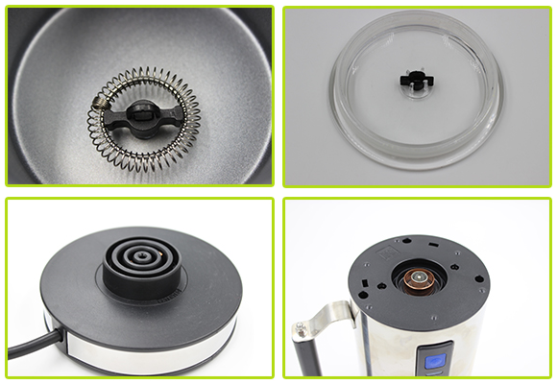

 | Quick Details
 | Type: | Coffee & Tea Tools,Mini Stainless Milk Frother
 | Coffee & Tea Tools Type: | Mini Stainless Milk Frother
 | Material: | Metal
 | Metal Type: | Stainless Steel
 | Certification: | CE / EU,EEC,FDA,LFGB,SGS
 | Feature: | Eco-Friendly
 | Place of Origin: | China (Mainland)
 | Brand Name: | OEM (Original equipment manufacturing)/ODM - прилепите мой лейбл
 | Model Number: | Mini Stainless Milk Frother MMF-003B-2
 | Wall: | Double Wall
 | Heating Capacity: | 70ml to 240ml
 | Frothing Capacity: | 70ml to 115ml
 | Surface Finish: | Mirror/Silver/Satin or Matt Finish
 | Handle: | Mini Stainless Milk Frother With Various Handles
 | Color: | Mini Stainless Milk Frother With Optional Colors
 | Cordless: | Cordless Mini Stainless Milk Frother
 | Certificates: | GS/CE/ERP/LFGB/ROHS/ETL/CB
 | Warranty: | 1 Year for Mini Stainless Milk Frother

2.Цели и потенциальные проблемы
Содержание | Выбранные маркетинговые и финансовые цели и стратегии

 | Инструмент 1 | Инструмент 2 |  |  | Инструмент 3 | Инструмент 4
Общая стратегия | Матрица Ансоффа | Ценностные дисциплины по Трейси и Вирсма |  |  | Маркетинг сделок и маркетинг отношений | Общие стратегии по Портеру
Маркетинговые цели | Например: потребителей, каналов, объема продаж в натуральном выражении, доле рынка, продукты
Потребителей
Каналов
Объема продаж в натуральном выражении
Доля рынка
Продукты
Финансовые цели | Например: Объемы продаж в деньгах, продажи отдельных товаров, продажи через отдельные каналы, прибыль, рентабельность инвестиций, безубыточность

Общая стратегия
??? | Ценностные дисциплины по Трейси и Вирсма
 | Лидерство в продукции
 | Операционное превосходство
 | Тесные связи с потребителями

 | Матрица Ансоффа
 |  |  |  | ПРОДУКТ
 |  |  |  | Существующий продукт | Новый продукт
МЫ
Сейчас здесь
 |  | Рынок | Существующий рынок | Насыщение рынка | Обновление продукции
МЫ
Сюда нужно развиваться
 |  |  | Новый рынок | Освоение рынков | Диверсификация

 | Общие стратегии по Портеру

2
3
4
5
6
7
8
9
1
1
2
3
4
5
6
7
8
9
 |  |  |  |  |  |  | Конкуренты
 |  | Покрытие рынка | Широкое |  |  |  | "Наша Компания" Интернет-магазин OZON.ru Интернет-магазин техники "Северин" Интернет-магазин Эльдорадо Интернет магазин чая и кофе Mugduo.ru Интернет-магазин Технопарк.ру Biotronic.ru - оборудование для питьевой воды Продажа электроники, компьютеров и комплектующих Интернет-магазин Twenga.ru
 |  |  | Узкое
 |  |  |  | Себестоимость | Дифференциация
 |  |  |  | Подход к маркетингу

 |  |  |  | Маркетинговые цели:
 |  |  |  | Количество потребителей
 |  |  |  | Каналы продаж и распространения
 |  |  |  | Объема продаж в натуральном выражении
 |  |  |  | Доля рынка
 |  |  |  | Продукты

 |  |  |  | Финансовые цели
 |  |  |  | Объемы продаж в деньгах
 |  |  |  | Продажи отдельных товаров
 |  |  |  | Продажи через отдельные каналы
 |  |  |  | Прибыль
 |  |  |  | Рентабельность инвестиций
 |  |  |  | Безубыточность

 |  |  |  | Выбор наиболее подходящих стратегий из SWOT-анализа:

3.Анализ рынка и целевые рынки
Содержание | Описываются решения в области сегментации, таргетинга и позиционирования
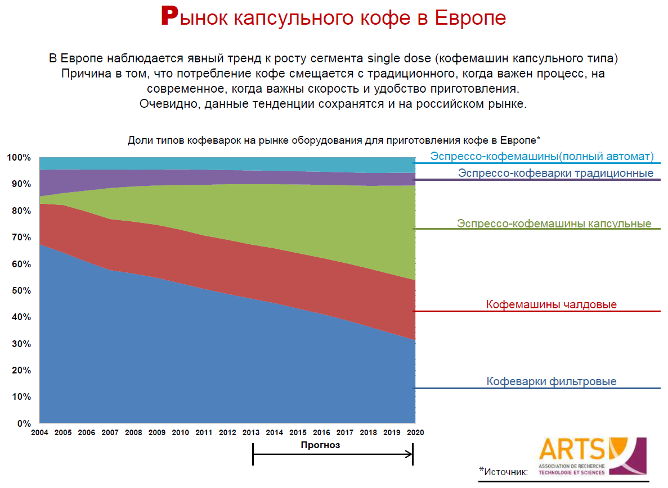
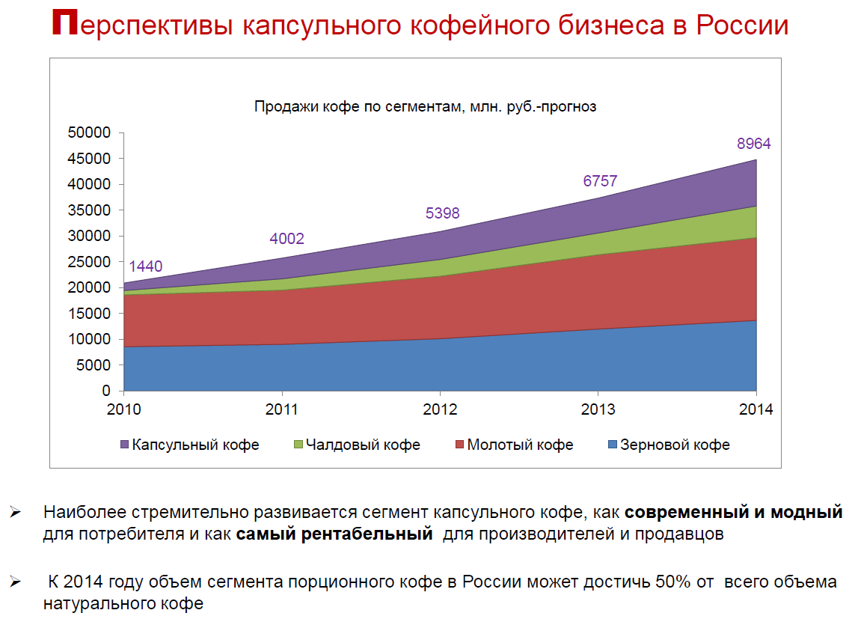
Общий обзор рынка: | Выдержки из интернета | Источники информации | Собственный аналитический расчет
Размеры рынка | Рост рынка +15% (в рублях) и +10% (в штуках) | http://www.ecr-all.org/ecrforum2014/award_Rus_files/Philips_Eldorado.pdf http://biztorg.ru/upload/ads/2013/02/21/d76e723ef3.pdf | 14,140,391.37р.
Конкуренция
Доля рынка
Тенденции
Потребности потребителей

Анализ рынка кофе | http://marketing.rbc.ru/download/research/demofile_562949980122640.
Вывод | Рост импорта кофе в Россию будет сохраняться ориентировочно на уровне >10% (т.е. рост потребления растет на уровне 10% и выше)
Анализ рынка капсульного кофе | http://biztorg.ru/upload/ads/2013/02/21/d76e723ef3.pdf
Вывод | Доля активных потребителей кофе постоянно растет и к 2014 г. достигнет 97 млн. человек (68% от общего населения страны) Потребление кофе в стране растет, ежегодно увеличиваясь на 10-15% в натуральном выражении и около 20% в денежном К 2014 году объем сегмента порционного кофе в России может достичь 50% от всего объема натурального кофе
Анализ рынка кофеварок для эльдорадо от ECR ("Efficient Consumer Response") | http://www.ecr-all.org/ecrforum2014/award_Rus_files/Philips_Eldorado.pdf
Вывод

Описание потребителя | Численность Москвы (городское население) | Численность МО (городское население) | Процент
Численность | 11,971,664 | 5,817,677
от 20 до 45 лет (40%) | 4,788,666 | 2,327,071 | 0.4
Пьют кофе (40%) | 1,915,466 | 930,828 | 0.4
Пьют натуральный кофе (40%) | 766,186 | 372,331 | 0.4
Пьют капучино или кофе с молоком (50%) | 383,093 | 186,166 | 0.5
Количество семей и отдельнопроживающих (50%) - количество взбивалок на всех, кому она могла бы пригодиться | 153,237 | 74,466 | 0.4
У кого еще нет взбивалки молока или кофеварки с капучино (50%) | 91,942 | 44,680 | 0.6
Кто купит именно взбивалку, а не кофеварку (30%) | 27,583 | 13,404 | 0.3
ИТОГОВАЯ Емкость рынка в рублях (покупка = 1500 рублей) | 41,374,071 | 20,105,892
Ежегодные поломки | 6,206,111 | 3,015,884 | 0.15
Итого Ежегодная емкость в рублях по Москве и МО | 14,140,391.37р. |  | 0.2

 |  |  | Источники информации
Сегментирование, позиционирование, таргетинг | Критерии сегментирования, Гнездовой подход, Признаки жизнеспособного сегмента, Матрица BCG, Матрица GE, Критерии привлекательности, Общие стратегии по Портеру, 3 источника дифференциации, Матрица репозиционирования, Карта восприятий |  | http://marketing.rbc.ru/download/research/demofile_562949980122640

Этапы выбора целевых рынков | Инструмент 1 | Инструмент 2 | Инструмент 3
1. Сегментирование | Признаки жизнеспособности сегмента
2. Таргетинг | Критерии привлекательности сегмента | Матрица BCG для таргетинга
3. Позиционирование | Лифтовый тест | 3 источника дифференциации | Карта восприятий
4. Планирование

Сегментирование
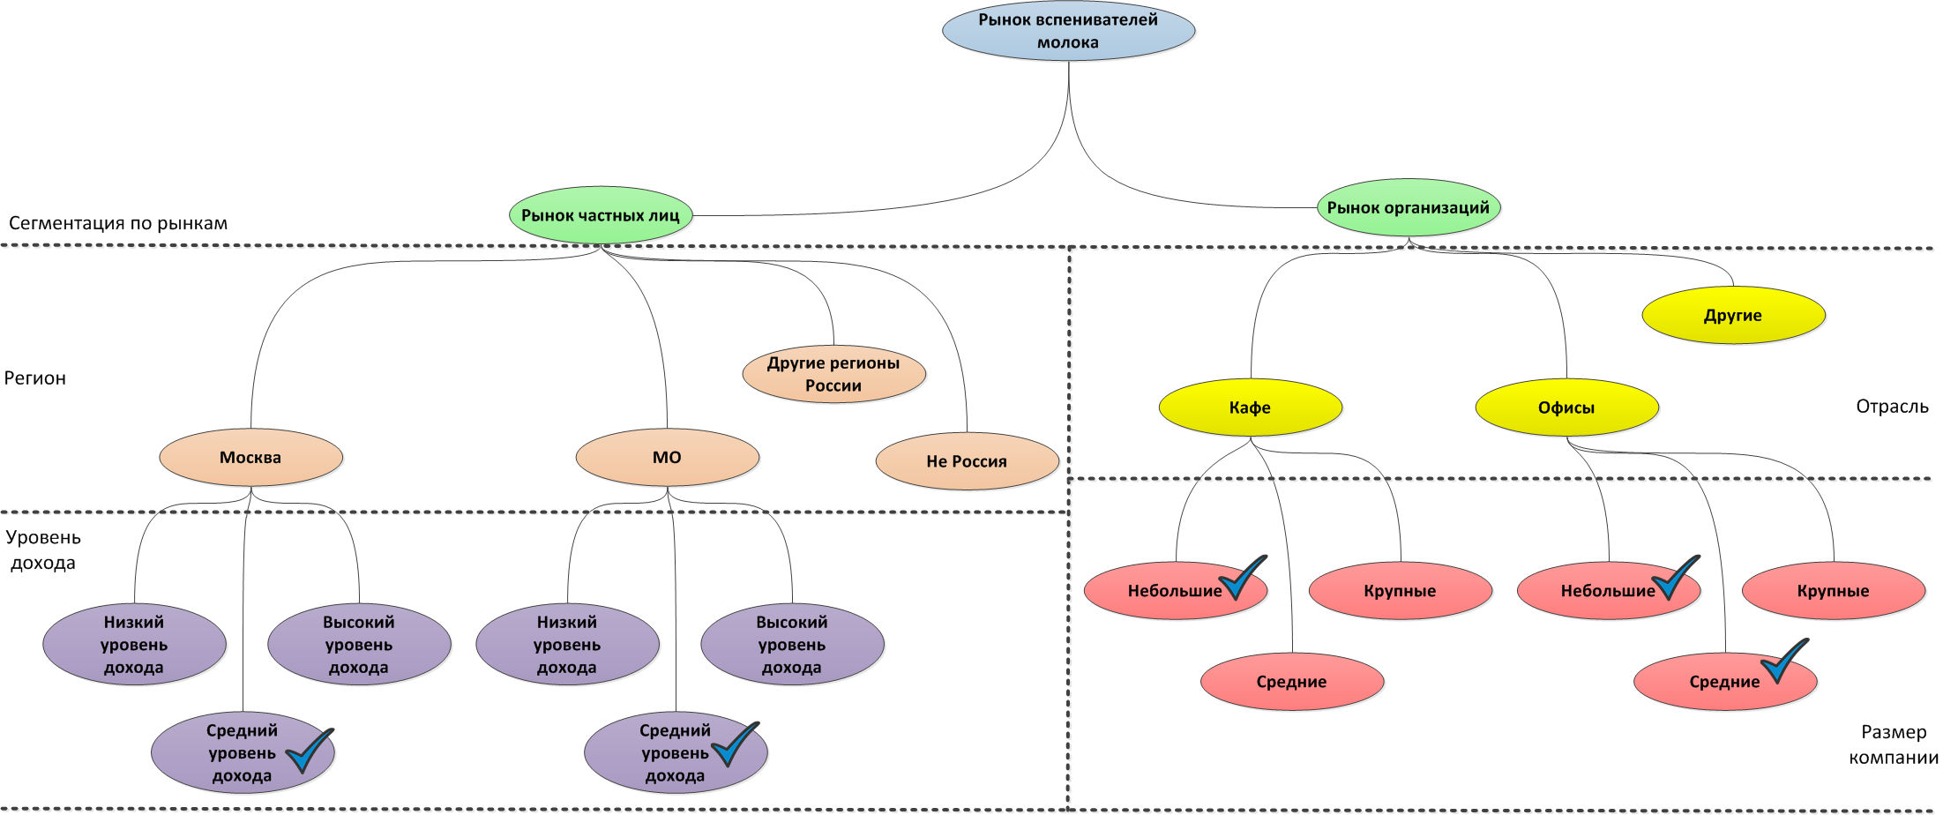

Кодирование сегментов
Сегмент 1: Рынок частных лиц + Москва + Средний доход
Сегмент 2: Рынок частных лиц + Москва + Средний доход
Сегмент 3: Рынок организаций + Кафе + Небольшие
Сегмент 4: Рынок организаций + Офисы + Небольшие
Сегмент 5: Рынок организаций + Офисы + Средние

Привлекательность
1
2
5
3
4
 | Высокая
 | Средняя
 | Низкая
Конкурентная позиция
 |  | Низкая | Средняя | Высокая

 | Лифтовый тест
 | Для (целевой сегмент или покупатель) | Физические лица со средним доходом и средние по величине офисные компании, которые хотят иметь необычные по внешнему виду бытовые приборы на своих кухнях
 | Название (продукт и продуктовая категория) | Вспениватель молока для приготовления кофейных напитков
 | Почему (причины для покупки продукта) | Доработанный внешний вид продукта, отличающий товар от товаров конкурентов
 | В отличие от (конкурентная альтернатива) | В отличие от других товаров, наш товар привносит позитив в повседневную жизнь
 | Наш продукт (конкурентная дифференциация - ключевые преимущества) | Доработанный дизайн, возможность заказа товара с логотипом Вашей фирмы

Ценообразование
Цена

Сегмент 5

Сегмент 1
Сегмент 2

Выгоды

